CU_01
Requerimiento | RF_05 | Nombre | Administrar inventarios
Descripción | El sistema mostrará las opciones que tiene para administrar el sistema de almacén, con las opciones de agregar, eliminar o modificar categorías y/o productos.
Actores | Administrador u operador

Precondiciones | El usuario se encuentra identidficado en el sistema y tiene los permisos para realizar las operaciones.
Postcondiciones | Se han hecho cambios en las categorías del almacén. Se ha editado una categoría o producto. Se han guardado los cambios hechos en la administración del almacén.

Flujo principal
Paso | Actor | Accion
1 | Usuario | Indica la acción que se quiere hacer en el sistema de almacén
2 | Sistema | Muestra la información de acuerdo a lo seleccionado por el usuario
3 | Usuario | Realiza las acciones correspondiente a la opción seleccionada, y guarda los cambios
4 | Sistema | Pregunta la confirmación de guardar los cambios hechos
5 | Usuario | Confirma que sí se desea guardar el trabajo hecho.
6 | Sistema | Muestra nuevamente las opciones iniciales.

Flujos alternativos y excepciones
Paso | Descripción
4 | El operador o administrador cancela la confirmación para guardar cambios realizados 1. El Usuario debe seleccionar la opción de cancelar
4a.1 | El sistema deshace todos los cambios realizados y vuelve a la pantalla inicial para administrar 1. Los cambios realizados no son guardados 2. Se vuelve a mostrar en los campos correspondientes los datos antes de realizar modificaciones
* | El Usuario cierra las ventanas de la operación sin ninguna selección.

Reglas de negocio, Notas

PROTOTIPO
Nombre ventana: Administrar inventario
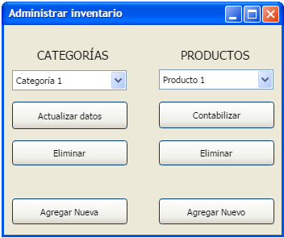

Elemento | Tipo de dato | Longitud | Formato | Obligatorio | Comportamiento
lblCategorias | N/A | N/A | N/A | N/A | Indica que el grupo de botones pertenece al objeto Categorías
lblProductos | N/A | N/A | N/A | N/A | Indica que el grupo de botones pertenece al objeto Productos
comboCategorías | N/A | N/A | N/A | SÍ | Muestra las categorías en orden alfabético, previamente registradas
comboProductos | N/A | N/A | N/A | SÍ | Muestra los productos en orden alfabético, previamente registrados.
btnActualizarCat | N/A | N/A | N/A | SÍ | Permite la acción de Actualizar una categoría seleccionada
btnEliminarCat | N/A | N/A | N/A | SÍ | Permite la acción de Eliminar una categoría seleccionada
btnAgregarCat | N/A | N/A | N/A | SÍ | Permite el registro de una nueva categoría.
btnContabilizarP | N/A | N/A | N/A | SÍ | Permite la acción de contabilizar los productos dentro de una categoría seleccionada.
btnEliminarP | N/A | N/A | N/A | SÍ | Permite eliminar productos dentro de una categoría seleccionada.
btnAgregarP | N/A | N/A | N/A | SÍ | Permite agregar un nuevo producto dento de una categoría.

Notas u observaciones adicionales

Nombre ventana 2

Elemento | Tipo de dato | Longitud | Formato | Obligatorio | Comportamiento

Notas u observaciones adicionales

